Quick Response
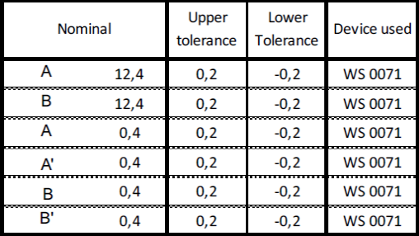
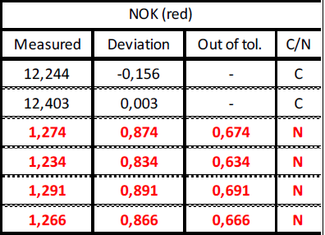
QUICK RESPONSE PDCA
VIM Data
 |  | Valeo / Contact name [1] |  | PRODUCT (Designation + Ref) [2] |  |  |  |  |  | ORIGIN [3] |  |  |  | Which LLC was already issued on similar problem? [21] |  |  |  | Supplier Incident Details
 |  |  |  | Brushcard W000092467 |  |  |  |  |  | Warranty | X | Supplier |  | NO |  |  |  | Supplier Incident number
 |  |  |  |  |  |  |  |  |  | 0km Return |  | Logistic |  |  |  |  |  | Valeo SRM Incident number | VWS-W21SKA1-2401-004
 |  |  |  |  |  |  |  |  |  | Internal |  | Project |  |  |  |  |  | Date of Valeo notification | VWS-W21SKA1-2401-004
 |  |  |  |  |  |  |  |  |  |  |  | Safety |  |  |  |  |  | Opened date & Time | 2024-01-12

 | WHAT IS THE PROBLEM ? > Use 5W + 2H to know what is the Current Situation ? |  |  |  |  |  |  |  |  |  |  |  |  | Did you detect any VARIABILITY during sorting ? [22]
 | 5W2H |  |  |  |  |  | CHARACTERIZATION |  |  |  |  |  |  |  | Real data of the detected VARIABILITY...? ( please identify the involved standards ) | Standard issue?[28] | Deployment issue?[29] | Enforcement issue?[30] | Factor(s) to include in FTA Occ or FTA Non Det
 | WHAT happened? [4] | Front wiper motor inoperative BAD part: Terminal male dim 0,4+/-0,2 mm out of tolerance. Measured 1,234 - 1,266 mm Good part: Terminal male dim 0,4+/-0,2 mm within. Measured 0,447 - 0,560 mm Standard: Brush box dimension 0,4+/-0,2 mm within specification |  |  |  |  | What is the difference between good and bad parts? [11] |  |  | 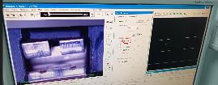 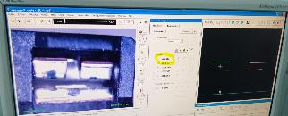 Standard: Contact not deformed : distance =[0,2 mm-0,6mm] Good part: Contact not deformed: Terminal A: 0,59mm Terminal B: 0,46 mm Bad part: Deformed contact Terminal A : 1,175 mm Terminal B:1,1725 mm |  |  |  | 1/ ... in the MACHINE SETTINGS [23] | No | NO | NO | NO | NO

 | WHY is it a problem? [5] | Front wiper motor inoperative |  |  |  |  | Was part produced in the standard process? [12] |  |  | Yes the part was produced in the normal process without any special event |  |  |  | 2/ ... in the OPERATIONS [24] | The parts are accumulated in the big plastic box after welding operation and storage in bulck create the risk of bending or damaging of the terminal | Yes | Yes | Yes | Yes

 | WHEN detected [6] | Repair date :2023-09-21 after 74 km |  |  |  |  | When was it manufactured at Supplier? [13] |  |  | 2022-08-24
 |  |  |  |  |  |  |  |  |  |  |  |  |  | 3/ ... in the QUALITY CONTROLS [25] | No | NO | NO | NO | NO
 | WHO detected? [7] (name of operator) | McLaren dealer |  |  |  |  | Who manufactured? [14] |  |  | Chihaoui SALWA : LEVEL B Nebli HABIBA : Level B

 | WHERE detected? [8] | At Dealer side |  |  |  |  | In which other application or processes product is used? [15] |  |  | Yes , In GEN 2 C project: VW000095903/VW000095163/VW347551/VW000097898/VW447832 |  |  |  | 4/ ... in the RAW MATERIAL [26] | No | NO | NO | NO | NO

 | HOW detected? [9] | Detected visually during preparing car for sale Confirmed by laboratory measurement in Valeo plant |  |  |  |  | Are we capturing the defect when reinjecting product in normal process? [16] |  |  | Yes its detected by final control operator Visually at 100 % of the parts
 |  |  |  |  |  |  |  |  |  |  |  |  |  | 5/ ...in the PROJECT ACTIVITY [27] Category applicable until SOP + 6 Months | No | NO | NO | NO | NO
 | HOW MANY bad parts? [10] | 1 pcs, brush plate according QR code: 01E236 |  |  |  |  | Did a similar problem happen previously at customer or internally? [17] |  |  | NO

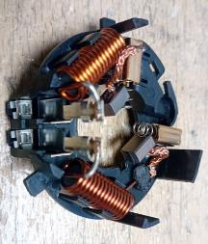
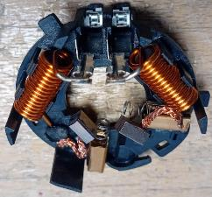
 | BAD PART [18] |  |  |  |  |  | GOOD PART [19] |  |  |  |  |  |  | WHAT ARE THE IMMEDIATE COUNTERMEASURES (24 hours)?
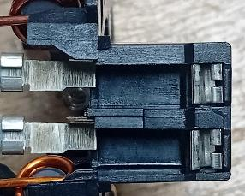
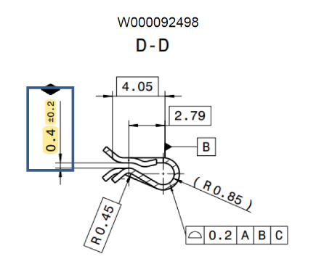

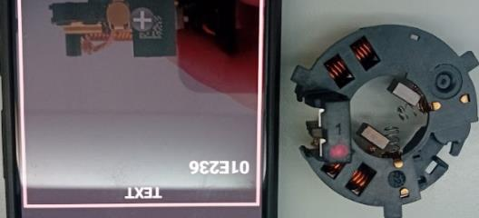
 |  |  |  |  |  |  |  |  |  |  |  |  |  | 1. IMMEDIATE COUNTERMEASURES IN SUPPLIER PERIMETER ? [31] |  |  | WHO |  | DATE | WHERE

 |  |  |  |  |  |  |  |  |  |  |  |  |  | Quality alert for all the operators |  |  | Abir C |  | 2023-12-11 | AVO plant

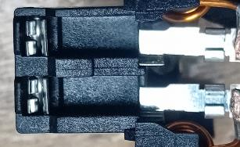
 |  |  |  |  |  |  |  |  |  |  |  |  |  | Check all the current stock of raw material ( contact) by sampling visually : 20 parts from 3000 parts per Carton box |  |  | Abir C |  | 2023-12-11 | AVO plant

 |  |  |  |  |  |  |  |  |  |  |  |  |  | Open a claim for the terminal Supplier |  |  | Bassem BM |  | 2024-01-15 | AVO plant

 |  |  |  |  |  |  |  |  |  |  |  |  |  | Check arround 24000 parts in warehouse |  |  | Bassem BM |  | 2024-01-17 | AVO plant

 | SORTING ACTIVITY to protect customer [20]

 |  |  | Nb. NG Parts | Nb. Sorted |  | PPM |  |  | Sorting date | WHO |  | Identification OK parts |  | 2. IMMEDIATE COUNTERMEASURES IN VALEO LINE ? [32] |  |  | WHO |  | DATE | WHERE
 | -Results of sorting in Valeo Customer plant |  |  |  | = | '----' |  | PPM
 | -Results of sorting in Valeo plant |  |  |  |  | '----' |  | PPM
 | -Results of sorting in Other Valeo plants |  |  |  |  | '----' |  | PPM
 | -Results of sorting in Transport |  |  |  | = | '----' |  | PPM
 | -Results of sorting in Valeo Logistics platform |  |  |  |  | '----' |  | PPM
 | -Results of sorting in Supplier Logistics platform |  |  |  | = | '----' |  | PPM
 | -Results of sorting in Supplier plant |  |  |  | = | '----' |  | PPM
 | -Results of sorting in after-sales stocks |  |  |  | = | '----' |  | PPM
 | TOTAL SORTING |  | 0 | 0 | = | '----' |  | PPM

 | Production dates of sorted parts | From | To |  |  |  |  | First certified good shipment: |  |  | Label's Number |  | Date

 | Period of NG parts | Earliest NG part Date | Latest NG part Date |  |  |  |  |  |  |  | Identification OK parts / OK pallets

 | VALEO CAN DETECT THE DEFECT ON THE PRODUCTION LINE AT 100% (YES/NO) ? |  |  |  |  |  |  |  |  |  | If not, Supplier must set up a control at 100% on the Valeo line

Timeline
TIMELINE [1]
RISKY WINDOW

Week Number

 |  | E1 |  | E2 | E3 | E4 |  | First Defect detected @ Customer |  | Immediate Countermeasure #1 |  | Immediate Countermeasure #2 | Final Countermeasures after Check Act

 | EVENT (E) |  | WHAT HAPPENED? |  |  |  | When |  | Who |  | What is the Factor?
 | E1
 | E2
 | E3
 | E4

FTA Occ & 5 Whys
FACTOR TREE ANALYSIS FOR OCCURRENCE Why the problem occurred ?

PROBLEM DESCRIPTION (Valeo view) [1]

4M [2] | FACTORS [3] | CONTROL POINT [4] |  | STANDARD [5] |  | FACTOR VALUE ON OK PARTS [6] | FACTOR VALUE ON BAD PARTS [7] | JUDGMENT |  |  | Potential Root Causes | 5 WHYs Physical > System > Managment actions [13]
 |  |  |  |  |  |  |  | Std OK [10] | Meet std [11] | Direct link [12]
 |  |  |  |  |  | Good Part / Situation taken as reference [8] ............................. | Bad Part / Situation taken as reference [9] .............................
METHOD | Handling of the contact during insertion in the plasticbox | Who ? | Operator | What is the standard value? | Take the terminals from upper side and put them in the brush plate cavities | 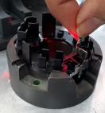 The operator takes the both terminals by the upper side and put them in the brushplate | The operator takes the both terminals by the upper side and put them in the brushplate | Y | Y | N |  | 1st WHY | 2nd WHY | 3rd WHY | 4th WHY | 5th WHY
 |  | Does what ? | take the terminals from plastic box and put them in the brushplate
 |  | When ? | During insertion operation | Where is the standard? | work instruction
 |  | Where ? | On the rotary table station
 |  | How ? | Manually | Standard Number and Index? | PS12.3-M4 ind. 5
 |  | How many parts/often ? | 100% of parts
MACHINE | Automatic insertion of the terminal : Interference between the tool and the terminal | Who ? | Automatic Insertion tool | 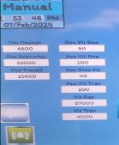 What is the standard value? | Electrical cylinder speed: working position | 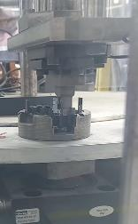 No interferance between terminal and the insertion tool on the value limits of the standrad : Max speed | No interferance between terminal and the insertion tool on the value limits of the standrad : Max speed | Y | Y | N |  | 1st WHY | 2nd WHY | 3rd WHY | 4th WHY | 5th WHY
 |  | Does what ? | Insert the terminals until the end of the cavities
 |  | When ? | During automatic insertion | Where is the standard? | Work Instruction: Interface HMI (Humain Machine Interface)
 |  | Where ? | Insertion module
 |  | How ? | automaticly | Standard Number and Index? | PS12.3-M4 ind. 5
 |  | How many parts/often ? | 100% of the parts
METHOD | Packaging of the parts between the preparation area and assembly | Who ? | Preparation Operator | What is the standard value? | Store the parts in the plastic box : No defined quantity in the box | 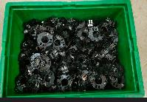 Plastic boxes are not full possibility to be stored on each other | 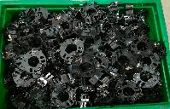 Plastic boxes are charged over the limit tolerated risk of damage of part by storage in the height | N | Y | Y | Parts were damaged during the transfert in the plastic box from the perapartion area to the assembly area | 1st WHY | 2nd WHY | 3rd WHY | 4th WHY | 5th WHY
 |  | Does what ? | store the parts in the plastic box |  |  |  |  |  |  |  |  | The parts were accumulated on each other and not well arranged | Parts were handled in the plastic box without a defined quantity | The packaging instruction didn't require to use an adapted packaging during the transfert to assembly area | Lack of standard to evaluate the risk of transfert and packaging
 |  | When ? | After capacitor leg cutting | Where is the standard? | Work instruction
 |  | Where ? | capacitor leg cutting workstation
 |  | How ? |  | Standard Number and Index? | PS12.3-M4 ind. 4
 |  | How many parts/often ? | 100%
MATERIAL | Dimensions of the terminal from the supplier | Who ? | VMI | What is the standard value? | Distance=[0,2mm-0,6mm] | 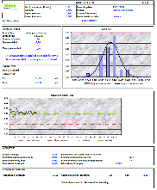 Distances =0,447mm/0,339mm/0,409 | Disatnce =0,385mm/0,307mm/0,385mm | Y | Y | N |  | 1st WHY | 2nd WHY | 3rd WHY | 4th WHY | 5th WHY
 |  | Does what ? | Produce the terminas according the standard
 |  | When ? | Every batch | Where is the standard? | Contact drawing
 |  | Where ? | VMI plant( stamping machine)
 |  | How ? | Automaticly | Standard Number and Index? | DR-W000092498-D
 |  | How many parts/often ? | 100%
METHOD | Management of the bad parts | Who ? | Team leader | What is the standard value? | After detecting the bad parts, the team leader have to isolate them in th red box, secure the current product ( if needed) and start a QRQC line a | When the bad part is detected, the team leader isolate them, confirm the defect and start a QRQC line | When the bad part is detected, the team leader isolate them, confirm the defect and start a QRQC line | Y | Y | N |  | 1st WHY | 2nd WHY | 3rd WHY | 4th WHY | 5th WHY
 |  | Does what ? | Isolate and check the bad parts
 |  | When ? | When they are detected by operators | Where is the standard? | Management of the non conform parts
 |  | Where ? | In the production line
 |  | How ? | Insolate the bad part in the red box | Standard Number and Index? | P3.Pr.S1.02
 |  | How many parts/often ? | 100%
METHOD | Risk Analysis Packaging management of WIP | Who ? | Project team | What is the standard value? | The risk analysis cover all the production steps including the handling and packaging of the FG current standard didn't take in account the risk analysis of tarnsfer of parts between stations | PFEMA takes in account the risk analysis Management and pakaging of Finished Product PFEMA takes in account the risk analysis of transfer parts WIP between stations | PFEMA takes in account the risk analysis Management and pakaging of Finished Product PFEMA didn't takes in account the risk analysis of transfer parts WIP between stations | N | Y | Y | The project team didn't analyze the risk of the WIP handling and packaging form preparation area to assembly line | 1st WHY | 2nd WHY | 3rd WHY | 4th WHY | 5th WHY
 |  | Does what ? | Perform a risk analysis for each production step |  |  |  |  |  |  |  |  | The project team has only studied the risk of the production steps and packaging of the FG | The project team didn't consider the risk of WIP management in the PFMEA | PFMEA procedure C4. Pr. S1.01 ask for risk assesment by workstation | Lack of guide line on PFMEA elaboration
 |  | When ? | During PFMEA analysis | Where is the standard? | PFMEA Risk Assessment Matrix
 |  | Where ? | AVO plant
 |  | How ? | By Brain storming or lesson lerned | Standard Number and Index?
 |  | How many parts/often ? | Always

FTA Non Det & 5 Whys
FACTOR TREE ANALYSIS FOR NON DETECTION Why the problem was not detected ? [14]

PROBLEM DESCRIPTION (Valeo view) [1]

4M [2] | FACTORS [3] | CONTROL POINT [4] |  | STANDARD [5] |  | FACTOR VALUE ON OK PARTS [6] | FACTOR VALUE ON BAD PARTS [7] | JUDGMENT |  |  | Potential Root Causes | 5 WHYs Physical > System > Managment actions [13]
 |  |  |  |  |  |  |  | Std OK [10] | Meet std [11] | Direct link [12]
 |  |  |  |  |  | Good Part / Situation taken as reference [8] ............................. | Bad Part / Situation taken as reference [9] .............................
MACHINE | Automatic control of the open contact on the rotary table | Who ? | Camera on the Insertion machine: rotary table | What is the standard value? | Reject the bad parts with distance of terminal out of [0,2mm-0,6mm] | 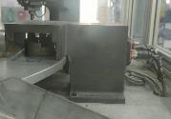 The camera reject the parts with distance out of [0,2mm-0,6mm] | The camera reject the parts with distance out of [0,2mm-0,6mm] | Y | Y | N | Comments : The defect is created after the camera check | 1st WHY | 2nd WHY | 3rd WHY | 4th WHY | 5th WHY
 |  | Does what ? | Check the open contact
 |  | When ? | After contact insertion | Where is the standard? | Contact drawing
 |  | Where ? | Insertion machine
 |  | How ? | Comparing the distance according the master part | Standard Number and Index? | DR-W000092498-D
 |  | How many parts/often ? | 100%
MACHINE | Electrical tester in the end of the line | Who ? | Electrical tester | What is the standard value? | Check : the Continuity and the presence of the terminals | Part under the tolerance was tested OK | Bad part with dimenions out of tolerance tested OK Distance =1,32mm | N | Y | Y | Deformed part during packaging and the flow was not checked in the electrical test | 1st WHY | 2nd WHY | 3rd WHY | 4th WHY | 5th WHY
 |  | Does what ? | Check the open contact |  |  |  |  |  |  |  |  | This defect is not part of the scope of the elecrical tester | Only the presence of the terminals to ensure the continuity and capacitor value | The deffect was planned to be detected on the insertion station | The risk of the Packaging between preparation and assembly area was not taken in account | No guide lines taking in account the SPPC list and the link with the packaging
 |  | When ? | during the end of line test | Where is the standard? | Contact drawing
 |  | Where ? | Electrical tester in the end of the line
 |  | How ? | Comparing the distance according the master part | Standard Number and Index? | DR-W000092498-D
 |  | How many parts/often ? | 100%
METHOD | Visual inspection in the end of line | Who ? | Final control operator | What is the standard value? | Check the visually the open terminal | Good part checked visually OK | Bad part not detected visually by the operator | Y | N | Y | Bad part not detected visually by the operator | 1st WHY | 2nd WHY | 3rd WHY | 4th WHY | 5th WHY
 |  | Does what ? | Check the open contact |  |  |  |  |  |  |  |  | Visual inspection is not enought efficient | The distance is too small to be detected visually | The work station is not well equipped to detect this kind of defect | Weakness of standard for visual inspection
 |  | When ? | during visual control | Where is the standard? | Control Instruction
 |  | Where ? | End of line
 |  | How ? | Visually | Standard Number and Index? | PS12-M9 ind.8
 |  | How many parts/often ? | 100%
 |  | Who ? |  | What is the standard value? |  |  |  |  |  |  |  | 1st WHY | 2nd WHY | 3rd WHY | 4th WHY | 5th WHY
 |  | Does what ?
 |  | When ? |  | Where is the standard?
 |  | Where ?
 |  | How ? |  | Standard Number and Index?
 |  | How many parts/often ?
 |  | Who ? |  | What is the standard value? |  |  |  |  |  |  |  | 1st WHY | 2nd WHY | 3rd WHY | 4th WHY | 5th WHY
 |  | Does what ?
 |  | When ? |  | Where is the standard?
 |  | Where ?
 |  | How ? |  | Standard Number and Index?
 |  | How many parts/often ?
 |  | Who ? |  | What is the standard value? |  |  |  |  |  |  |  | 1st WHY | 2nd WHY | 3rd WHY | 4th WHY | 5th WHY
 |  | Does what ?
 |  | When ? |  | Where is the standard?
 |  | Where ?
 |  | How ? |  | Standard Number and Index?
 |  | How many parts/often ?
 |  | Who ? |  | What is the standard value? |  |  |  |  |  |  |  | 1st WHY | 2nd WHY | 3rd WHY | 4th WHY | 5th WHY
 |  | Does what ?
 |  | When ? |  | Where is the standard?
 |  | Where ?
 |  | How ? |  | Standard Number and Index?
 |  | How many parts/often ?

Action plan & Genba review
ANALYSIS PDCA

REPRODUCE THE DEFECT
WHAT WAS DONE TO REPRODUCE THE CONCERN? [1] | Go the the end of line of preparation and accumulate the parts in one plastic box
HOW WAS IT DONE? [2] | Manually
WHEN WAS IT DONE? [3] | 2024-02-02
WHAT WAS THE RESULT? [4] | The plastic ergos was penetreted in the contact and with easy manipulation, the terminals was deformed

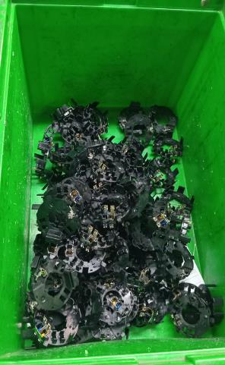

Before
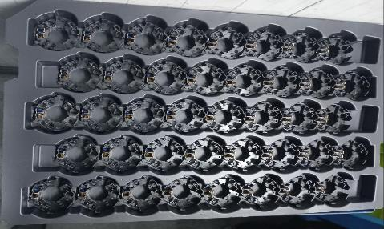
After
ACTION PLAN FOR PERMANENT COUNTERMEASURES - OCCURRENCE
ROOT-CAUSE [5] | TECHNICAL / SYSTEMIC CORRECTIVE ACTION [6] | STANDARD NUMBER REVISION LEVEL [7] | WHO [8] | Due date [9] | Done date [10] | LLC Done? YES /NO [11] | Generalization to other lines / products / sites ? [12] | Are ALL users including their N+1 (Direct Manager) trained to use this STANDARD ? Yes / No [13] | Is there an ENFORCEMENT plan for the N+1 ( Direct manager ) to ensure the respect of this STANDARD ? Yes / No [14] | Genba Check OK / NOK? [15]
The packaging instruction don't require to use an adapted packaging during the transfer to assembly area | Update the packaging method to use the alveols instead of the plasticbox |  | Bilel B | 2024-02-06 | 2024-02-06

The packaging instruction don't require to use an adapted packaging during the transfer to assembly area | Validate the packaging Instruction according Valeo Commodity checklist |  | Aymen G | 2024-02-07 | 2024-02-08 | YES

The packaging instruction don't require to use an adapted packaging during the transfer to assembly area | Create the standard for packaging analysis and risk related to the special caracteristic |  | Mariem BY | 2024-03-04 |  | YES

The packaging instruction don't require to use an adapted packaging during the transfer to assembly area | Implement a guide line how to create standard taking in account the special carecteristics |  | Mariem BY | 2024-03-04 |  | YES

The project team didn't analyze the risk of the WIP handling and packaging form preparation area to assembly line | Update the procedure of PFMEA elaboration C4. Pr. S1.01 |  | Sadok D | 2024-03-04

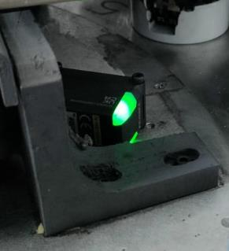
ACTION PLAN FOR PERMANENT COUNTERMEASURES - NON DETECTION
ROOT-CAUSE [5] | TECHNICAL / SYSTEMIC CORRECTIVE ACTION [6] | STANDARD NUMBER REVISION LEVEL [7] | WHO [8] | Due date [9] | Done date [10] | LLC Done? YES /NO [11] | Generalization to other lines / products / sites ? [12] | Are ALL users including their N+1 (Direct Manager) trained to use this STANDARD ? Yes / No [13] | Is there an ENFORCEMENT plan for the N+1 ( Direct manager ) to ensure the respect of this STANDARD ? Yes / No [14] | Genba Check OK / NOK? [15]
Deformed part during pckaging and the flow was not checked in the electrical test | Add a vision sensor to check the distance between terminals |  | Kamel M | 2024-02-07 | 2024-02-07 | YES | Generalization to GEN2 Reverisible line

Deformed part during pckaging and the flow was not checked in the electrical test | Create the master parts for the camera in the electrical tester and make the R&R |  | Aymen G | 2024-02-07 | 2024-02-07

The work station is not well equipped to detect this kind of defect | Review the standard of the visual inspection by the balacing the number of the control point |  | Aymen G | 2024-02-08 | 2024-02-08

The work station is not well equipped to detect this kind of defect | Add the magnifying lamp to help the operator to be more efficient |  | Aymen G | 2024-02-08 | 2024-02-29

SQA Genba Check
 |  | Genba Check StEDE PDCA Genba Check Efficiency control StEDE3 workstation assesment

 | Supplier Name and Location |  |  | RSQ3 Genba Check activity
 | Audit date |  |  | SRM Incident Genba Check activity
 | Auditor name
STEP 1
STEP 2

 |  |  |  | StEDE PDCA Genba Check |  |  |  |  |  |  |  | EFFICIENCY CONTROL |  |  |  | StEDE3 Workstation assesment result

 |  |  |  |  |  |  |  |  |  |  |  | Number of parts since actions are in place
 | Incident number | Root cause | Nb | Action: What is the corrective or SYSTEMIC preventive action ? | Existence: Which STANDARD has been created or improved ? | Deployment: How were the users trained to use this STANDARD ( including their N+1 if not the trainer ) | Enforcement: What is the N+1 of the users doing to ensure the strict and continuous respect of this STANDARD ? | Action | Existence | Deployment | Enforcement | Produced | Bad parts |  | StEDE 3 Workstation assesment result
TECHNICAL / SYSTEMIC CORRECTIVE ACTION - OCCURANCE |  | #REF! | 1 | #REF! | #REF! | #REF! | #REF!
 | Confirmed on Genba: Supplier / Valeo SQA: Y/N |  |  |  |  |  |  |  |  |  |  |  |  |  |  |  | ok | ok
 |  | #REF! | 2 | #REF! | #REF! | #REF! | #REF! |  |  |  |  |  |  |  |  |  | nok | nok
 | Confirmed on Genba: Supplier / Valeo SQA: Y/N |  |  |  |  |  |  |  |  |  |  |  |  | StEDE 3 |  |  | conditional ok | conditional ok
 |  | #REF! | 3 | #REF! | #REF! | #REF! | #REF!
 | Confirmed on Genba: Supplier / Valeo SQA: Y/N
 |  | #REF! | 4 | #REF! | #REF! | #REF! | #REF!
 | Confirmed on Genba: Supplier / Valeo SQA: Y/N

TECHNICAL / SYSTEMIC CORRECTIVE ACTION - NON DETECTION |  | #REF! | 5 | #REF! | #REF! | #REF! | #REF!
 | Confirmed on Genba: Supplier / Valeo SQA: Y/N |  |  |  |  |  |  |  |  |  |  |  |  |  |  |  | ok | ok
 |  | #REF! | 6 | #REF! | #REF! | #REF! | #REF! |  |  |  |  |  |  |  |  |  | nok | nok
 | Confirmed on Genba: Supplier / Valeo SQA: Y/N |  |  |  |  |  |  |  |  |  |  |  |  |  |  |  | conditional ok | conditional ok
 |  | #REF! | 7 | #REF! | #REF! | #REF! | #REF!
 | Confirmed on Genba: Supplier / Valeo SQA: Y/N
 |  | #REF! | 8 | #REF! | #REF! | #REF! | #REF!
 | Confirmed on Genba: Supplier / Valeo SQA: Y/N

 |  |  |  |  |  |  |  |  |  |  |  |  |  | StEDE3 result (lowest score of cells above) | 0
 |  |  |  |  |  |  |  |  |  | Actions to be defined for "NOK" cells (above)
 |  |  |  | Actions plan for "No" answer to StEDE PDCA Genba check
 |  |  | Nb | Action | Action | Action | Action | Who | When | Done date
 |  | TECHNICAL / SYSTEMIC CORRECTIVE ACTION - OCCURANCE | 1

 |  |  | 2

 |  |  | 3

 |  |  | 4

 |  | TECHNICAL / SYSTEMIC CORRECTIVE ACTION - NON DETECTION | 5

 |  |  | 6

 |  |  | 7

 |  |  | 8

StEDE3 Matrix
 | StEDE3 Workstation Assessment v2.3
 |  |  |  |  |  |  | 0

Supplier :
Plant location :
Assessment date : |  |  | StEDE3 ASSESSMENT RESULT : |  |  |  | 0/ 9
Workstation assessed :
Assessor / Company
Setter :
Operator : |  |  |  |  |  |  | For supplier self assesment activity, column to be assessed by:
Step 1 : 360° Variability Hunting |  |  | Step 2 : StEDE3 Matrix |  |  |  | Direct Manager of the user |  | Manager from an other APU/Department
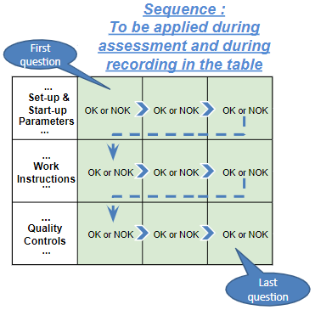
Silent Workstation observation for 10/15 min, to detect any potential Variability related to : - machine settings adjustment - operator activities - quality controls |  |  | StEDE3 Matrix Excellence Through Standards |  |  |  | EXISTING ? | DEPLOYED ? How were the users trained to apply this STANDARD ? ( including their Direct Manager if not the trainer ) | ENFORCED ? What is the Direct Manager of the users doing to ensure the strict and continuous EXECUTION of this STANDARD ?
 |  |  |  |  |  |  | Clear, Visible, Quantified, Doable. | Respected by users. Can be explained by users. | Audited by the Direct Manager on Genba at a frequency defined based on frequency of usage of standard.
 |  |  | For a given Process / Workstation : Are StANDARDS for… | … Set-up Parameters … |  | Parameters list, values and limits and necessary work instructions to set the machine/workstation up for production of the selected part number (to be compared with those used during the FDPR / IS) |  |  |  | 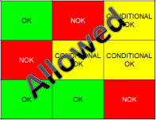
 |  |  |  | ... Work Instructions … |  | Instructions defining how to operate the station safely, to produce parts, and how to maintain the equipment. |  |  |  | 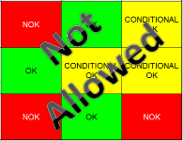
 |  |  |  | … Quality Controls … |  | Activities to control the quality of the operation or of the product after transformation to ensure only good parts are transferred to the next station |  |  |  | 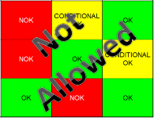

 | Conclusion :

Step 3 : Findings
StEDE3 Matrix Excellence Through Standards |  | EXISTING ? | DEPLOYED ? | ENFORCED ? |  | "Reduction of the variability in our processes, being production or administrative, is key to ensure the sustainability of any continuous improvement"
0 / 9 |  | Clear, Visible, Quantified, Doable. | Respected by users. Can be explained by users. | Audited by direct manager on Genba at a frequency defined based on frequency of usage of standard. | Category (Ex / Dep / Enf) | Findings and next steps |  |  | Owner | Date | Status | Is FMEA update required ? Yes / No | If "Yes", done date
For a given Process / Workstation : Are StANDARDS for… | ...Set-up Parameters … | 0 | 0 | 0 |  | Finding #1 : Next step :

 |  |  |  |  |  | Finding #2 : Next step :

 |  |  |  |  |  | Finding #3 : Next step :

 | ... Work Instructions … | 0 | 0 | 0 |  | Finding #1 : Next step :

 |  |  |  |  |  | Finding #2 : Next step :

 |  |  |  |  |  | Finding #3 : Next step :

 | ...Quality Controls … | 0 | 0 | 0 |  | Finding #1 : Next step :

 |  |  |  |  |  | Finding #2 : Next step :

 |  |  |  |  |  | Finding #3 : Next step :

 | VALEO signature |  |  |  |  |  | SUPPLIER signature

